Лист1
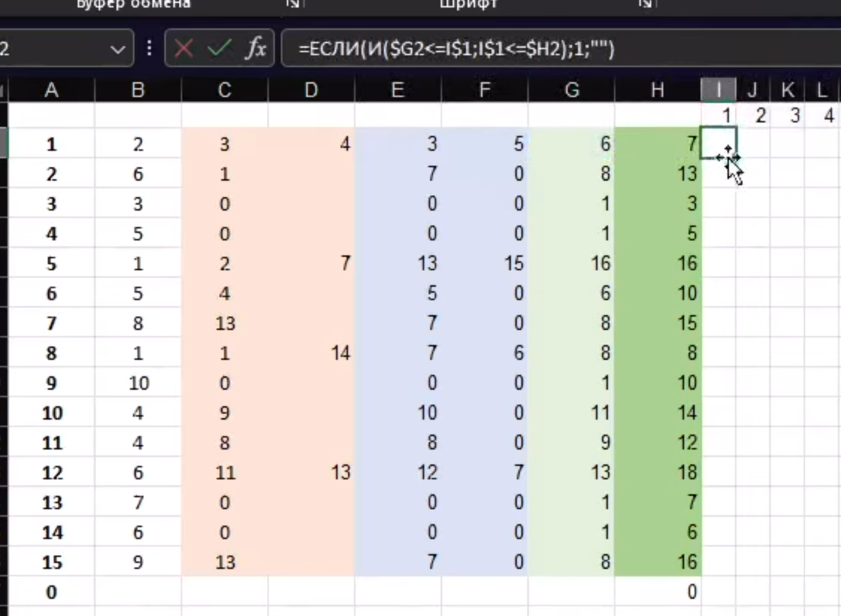
ID процесса B | Время выполнения процесса B (мс) | ID процессов A |  |  |  |  |  | 1 | 2 | 3 | 4 | 5 | 6 | 7 | 8 | 9 | 10 | 11 | 12 | 13 | 14 | 15 | 16 | 17 | 18 | 19 | 20 | 21 | 22 | 23 | 24 | 25 | 26 | 27 | 28 | 29 | 30 | 31 | 32 | 33 | 34 | 35 | 36 | 37 | 38 | 39 | 40 | 41 | 42 | 43 | 44 | 45 | 46 | 47 | 48 | 49 | 50 | 51 | 52 | 53 | 54 | 55 | 56 | 57 | 58 | 59 | 60 | 61 | 62 | 63 | 64 | 65 | 66 | 67 | 68 | 69 | 70 | 71 | 72 | 73 | 74 | 75 | 76 | 77 | 78 | 79
101 | 7 | 0 | 0 | 0 | 0 | 1 | 7 | 1 | 1 | 1 | 1 | 1 | 1 | 1
102 | 6 | 101 | 0 | 7 | 0 | 8 | 13 |  |  |  |  |  |  |  | 1 | 1 | 1 | 1 | 1 | 1
103 | 6 | 102 | 101 | 13 | 7 | 17 | 22 |  |  |  |  |  |  |  |  |  |  |  |  |  |  |  |  | 1 | 1 | 1 | 1 | 1 | 1
104 | 7 | 102 | 0 | 13 | 0 | 14 | 20 |  |  |  |  |  |  |  |  |  |  |  |  |  | 1 | 1 | 1 | 1 | 1 | 1 | 1
105 | 6 | 104 | 0 | 20 | 0 | 21 | 26 |  |  |  |  |  |  |  |  |  |  |  |  |  |  |  |  |  |  |  |  | 1 | 1 | 1 | 1 | 1 | 1
106 | 10 | 102 | 0 | 13 | 0 | 14 | 23 |  |  |  |  |  |  |  |  |  |  |  |  |  | 1 | 1 | 1 | 1 | 1 | 1 | 1 | 1 | 1 | 1
107 | 7 | 0 | 0 | 0 | 0 | 7 | 13 |  |  |  |  |  |  | 1 | 1 | 1 | 1 | 1 | 1 | 1
108 | 2 | 104 | 107 | 20 | 13 | 21 | 22 |  |  |  |  |  |  |  |  |  |  |  |  |  |  |  |  |  |  |  |  | 1 | 1
109 | 4 | 0 | 0 | 0 | 0 | 3 | 6 |  |  | 1 | 1 | 1 | 1
110 | 8 | 107 | 102 | 13 | 13 | 16 | 23 |  |  |  |  |  |  |  |  |  |  |  |  |  |  |  | 1 | 1 | 1 | 1 | 1 | 1 | 1 | 1
111 | 2 | 106 | 108 | 23 | 22 | 24 | 25 |  |  |  |  |  |  |  |  |  |  |  |  |  |  |  |  |  |  |  |  |  |  |  | 1 | 1
112 | 9 | 109 | 101 | 6 | 7 | 15 | 23 |  |  |  |  |  |  |  |  |  |  |  |  |  |  | 1 | 1 | 1 | 1 | 1 | 1 | 1 | 1 | 1
113 | 2 | 103 | 110 | 22 | 23 | 24 | 25 |  |  |  |  |  |  |  |  |  |  |  |  |  |  |  |  |  |  |  |  |  |  |  | 1 | 1
0 |  |  |  |  |  |  | 0 | 1 | 1 | 2 | 2 | 2 | 2 | 2 | 2 | 2 | 2 | 2 | 2 | 2 | 2 | 3 | 4 | 5 | 5 | 5 | 5 | 6 | 6 | 4 | 3 | 3 | 1 | 0 | 0 | 0 | 0 | 0 | 0 | 0
 |  |  |  |  |  |  |  |  |  |  |  |  |  |  |  |  |  |  |  |  |  |  |  |  |  |  |  | 1 | 2
 |  |  |  |  |  | 26 |  | Ответ: 2

